QT1
 | PHÂN TÍCH RỦI RO THEO FMEA / FMECA
 | Failure Mode and Effects Analysis (FMEA) / Failure Mode, Effects & Criticality Analysis(FMECA)
Quy trình đào tạo nhân lực tại công ty X |  |  |  |  |  |  |  |  | Đánh giá lại rủi ro và cơ hội |  |  | Hành động đề nghị (Có/Không)
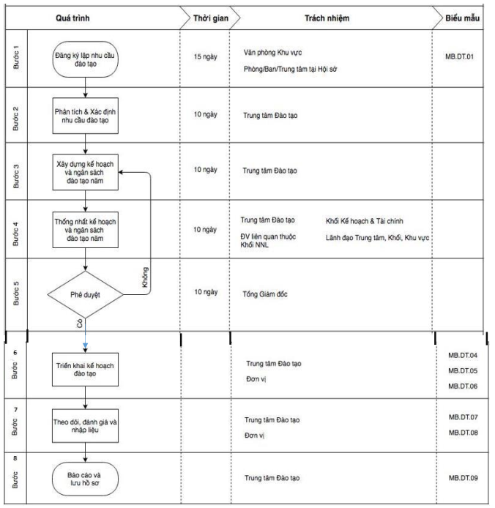
 | Bước | Rủi ro tiềm ẩn | Nguyên nhân của rủi ro | Khả năng xảy ra | Hậu quả có thể gây ra | Mức độ ảnh hưởng | Số RPN1 | Biện pháp kiểm soát hiện hữu | Khả năng xảy ra | Mức độ ảnh hưởng | Số RPN2 | Duy trì BPKS hiện hữu | Bổ sung/thay thế BPKS hoặc hành động khác | Người làm
 | Bước 1: Đăng ký lập nhu cầu đào tạo | TTĐT không nhận được bản đăng kí từ các đơn vị | Các đơn vị không tuân theo kế hoạch làm việc | 2 | Thông tin bản đăng kí đào tạo nhân lực từ các đơn vị không được xử lí | 1 | 2 | Thực hiện răn đe bằng cách hình thức phạt như trừ tiền lương với các đơn vị không tuân thủ đúng kế hoạch làm việc | 1 | 1 | 1 | Có | Không | Phòng/Ban/Trung tâm từ Hội sở
 | Bước 2: Phân tích và xác định nhu cầu đào tạo | TTĐT đánh giá sai về mức độ ưu tiên của các nhu cầu đào tạo | TTĐT bất cẩn hoặc thiếu kinh nghiệm, kiến thức trong việc phân tích và đánh giá | 2 | Các nhu cầu đào tạo được triển khai không đúng, dẫn đến nhận lực không được đào tạo đúng cách | 1 | 2 | Luôn nâng cao kiến thức và khả năng phân tích xử lí của TTĐT | 1 | 1 | 1 | Có | Không | TTĐT
 | Bước 3: Xây dựng kế hoạch và ngân sách đào tạo năm | Kế hoạch không được xây dựng | Không đủ ngân sách | 2 | Kế hoạch đào tạo nhân lực không được thực hiện. Nhân lực không được đào tạo | 2 | 4 | Luôn có nguồn ngân sách dự trữ cho các kế hoạch đào tạo | 2 | 1 | 2 | Có | Không | TTĐT
 | Bước 4: Thống nhất kế hoạch và ngân sách đào tạo năm | Kế hoạch không được thống nhất | Một trong các phòng/đơn vị không thể kí tên phê duyệt do bận | 2 | Kế hoạch không được thống nhất dẫn đến không thực hiện được | 1 | 2 | Các phòng/đơn vị luôn sắp xếp người có tín nhiệm để kí tên phê duyệt kế hoạch | 1 | 1 | 1 | Có | Không
 | Bước 5: Phê duyệt | Kế hoạch không được phê duyệt | TGĐ không có mặt vào lúc phê duyệt | 2 | Kế hoạch không được phê duyệt theo thời gian quy định | 1 | 2 | TGĐ đề cử một người có tín nhiệm để thay mặt TGĐ kí vào kế hoạch | 1 | 1 | 1 | Có | Không | TGĐ
 | Bước 6: Triển khai kế hoạch đào tạo | Không tìm được giảng viên | Các giảng viên đều bận hoặc chi phí thuê quá đắt | 2 | Kế hoạch triển khai đào tạo không được thực hiện | 1 | 2 | Luôn đào tạo sẵn đội ngũ giảng viên nội bộ chất lượng cao | 1 | 1 | 1 | Có | Không | TTĐT
 | Bước 7: Theo dõi, đánh giá và nhập liệu | Dữ liệu đào tạo không được lưu trữ | Hệ thống quản lí và lưu trữ dữ liệu bị hư hỏng | 2 | Toàn bộ dữ liệu đào tạo sẽ bị mất | 2 | 4 | Xây dựng hệ thống quản lí và lưu trữ dữ liệu backup | 2 | 1 | 2 | Có | Không | TTĐT
 | Bước 8: Báo cáo và lưu hồ sơ | Hồ sơ không đầy đủ | TTĐT bất cẩn làm mất 1 trong số tài liệu của hồ sơ | 2 | Hồ sơ không đầy đủ bộ các văn bản phải lưu trữ theo Quy định của doanh nghiệp; các tập tin số khác thu thập được không đúng quy cách của một Phiếu Yêu cầu | 1 | 2 | TTĐT làm lại hồ sơ bị mất và xin các chữ kí từ những đơn vị liên quan. | 1 | 1 | 1 | Có | Không | TTĐT

